TDSheet
№ | ФОТО | Штрихкод | Наименование | Цвет | Продажная единица, шт. | Кол-во в коробке, шт. | Остаток | Цена, руб. | Скидка не действует | Заказ
1 | 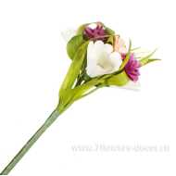 Нет Фото | 4606500355471 | Букет декоративный (дерево, ротанг), 40см |  | 1 | 24 | 68 | 283.00
2 | 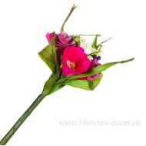 Нет Фото | 4606500355464 | Букет декоративный (дерево, ротанг), 40см |  | 1 | 24 | 129 | 283.00
3 | 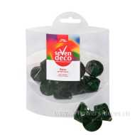 Нет Фото | 4606500297900 | Бусы (акрил), 27х22мм, 70г. | Зеленый | 1 | 72 | 609 | 104.00
4 | 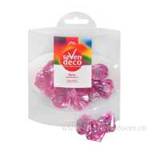 Нет Фото | 4606500297863 | Бусы (акрил), 27х22мм, 70г. | Розовый | 1 | 72 | 455 | 103.00
5 | 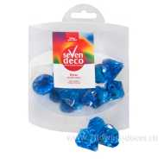 Нет Фото | 4606500297894 | Бусы (акрил), 27х22мм, 70г. | Голубой | 1 | 72 | 139 | 103.00
6 | 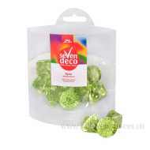 Нет Фото | 4606500297917 | Бусы (акрил), 27х22мм, 70г. | Светло-зеленый | 1 | 72 | 122 | 103.00
7 | 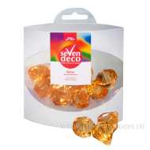 Нет Фото | 4606500297870 | Бусы (акрил), 27х22мм, 70г. | Желтый | 1 | 72 | 168 | 103.00
8 | 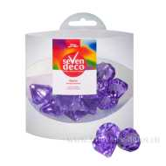 Нет Фото | 4606500297924 | Бусы (акрил), 27х22мм, 70г. | Фиолетовый | 1 | 72 | 246 | 103.00
9 | 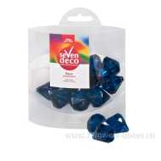 Нет Фото | 4606500297887 | Бусы (акрил), 27х22мм, 70г. | Синий | 1 | 72 | 655 | 104.00
10 | 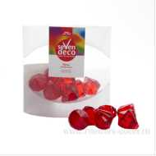 Нет Фото | 4606500297856 | Бусы (акрил), 27х22мм, 70г. | Красный | 1 | 72 | 51 | 103.00
11 | 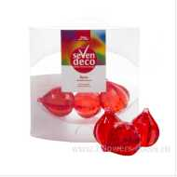 Нет Фото | 4606500297931 | Бусы (акрил), 35х30мм, 70г. | Красный | 1 | 72 | 172 | 103.00
12 | 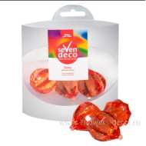 Нет Фото | 4606500297955 | Бусы (акрил), 35х30мм, 70г. | Оранжевый | 1 | 72 | 598 | 104.00
13 | 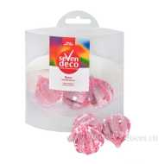 Нет Фото | 4606500297948 | Бусы (акрил), 35х30мм, 70г. | Розовый | 1 | 72 | 51 | 103.00
14 | 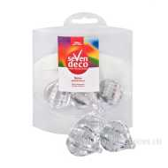 Нет Фото | 4606500297986 | Бусы (акрил), 35х30мм, 70г. | Прозрачный | 1 | 72 | 301 | 103.00
15 | 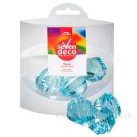 Нет Фото | 4606500297979 | Бусы (акрил), 35х30мм, 70г. | Голубой | 1 | 72 | 135 | 103.00
16 | 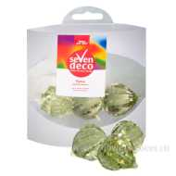 Нет Фото | 4606500297993 | Бусы (акрил), 35х30мм, 70г. | Светло-зеленый | 1 | 72 | 246 | 103.00
17 | 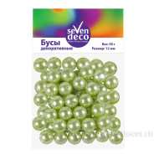 Нет Фото | 4606500359356 | Бусы (пластик), 12мм, 50г | Светло-зеленый | 1 | 72 | 92 | 78.00
18 | 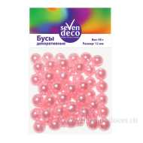 Нет Фото | 4606500359349 | Бусы (пластик), 12мм, 50г | Розовый | 1 | 72 | 142 | 78.00
19 | 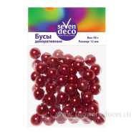 Нет Фото | 4606500359363 | Бусы (пластик), 12мм, 50г | Красный | 1 | 72 | 181 | 78.00
20 | 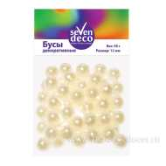 Нет Фото | 4606500359332 | Бусы (пластик), 12мм, 50г | Кремовый | 1 | 72 | 229 | 78.00
21 | 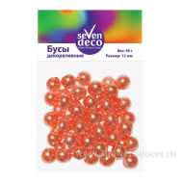 Нет Фото | 4606500359370 | Бусы (пластик), 12мм, 50г | Оранжевый | 1 | 72 | 122 | 78.00
22 | 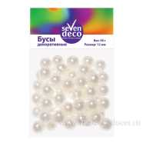 Нет Фото | 4606500359325 | Бусы (пластик), 12мм, 50г | Белый | 1 | 72 | 434 | 78.00
23 | 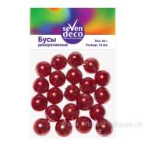 Нет Фото | 4606500359424 | Бусы (пластик), 16мм, 45г | Красный | 1 | 72 | 13 | 74.00
24 | 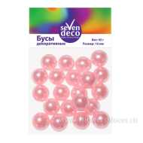 Нет Фото | 4606500359400 | Бусы (пластик), 16мм, 45г | Розовый | 1 | 72 | 188 | 74.00
25 | 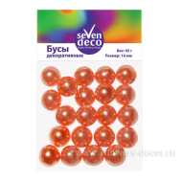 Нет Фото | 4606500359431 | Бусы (пластик), 16мм, 45г | Оранжевый | 1 | 72 | 175 | 74.00
26 | 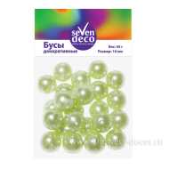 Нет Фото | 4606500359417 | Бусы (пластик), 16мм, 45г | Светло-зеленый | 1 | 72 | 238 | 74.00
27 | 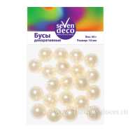 Нет Фото | 4606500359394 | Бусы (пластик), 16мм, 45г | Кремовый | 1 | 72 | 300 | 74.00
28 | 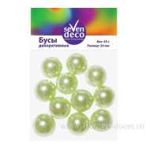 Нет Фото | 4606500359479 | Бусы (пластик), 20мм, 45г | Светло-зеленый | 1 | 72 | 7 | 74.00
29 | 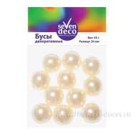 Нет Фото | 4606500359455 | Бусы (пластик), 20мм, 45г | Кремовый | 1 | 72 | 197 | 74.00
30 | 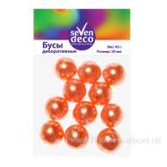 Нет Фото | 4606500359493 | Бусы (пластик), 20мм, 45г | Оранжевый | 1 | 72 | 56 | 74.00
31 | 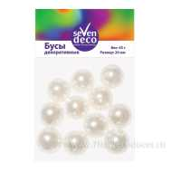 Нет Фото | 4606500359448 | Бусы (пластик), 20мм, 45г | Белый | 1 | 72 | 364 | 74.00
32 | 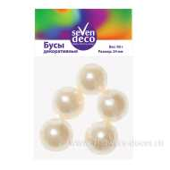 Нет Фото | 4606500359516 | Бусы (пластик), 24мм, 40г | Кремовый | 1 | 72 | 166 | 69.00
33 | 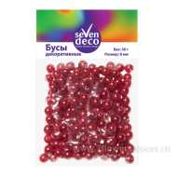 Нет Фото | 4606500359301 | Бусы (пластик), 8мм, 50г | Красный | 1 | 72 | 239 | 78.00
34 | 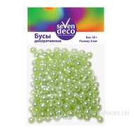 Нет Фото | 4606500359295 | Бусы (пластик), 8мм, 50г | Светло-зеленый | 1 | 72 | 35 | 78.00
35 | 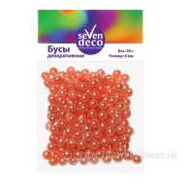 Нет Фото | 4606500359318 | Бусы (пластик), 8мм, 50г | Оранжевый | 1 | 72 | 218 | 78.00
36 | 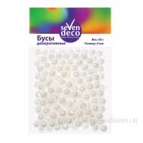 Нет Фото | 4606500359264 | Бусы (пластик), 8мм, 50г | Белый | 1 | 72 | 490 | 78.00
37 | 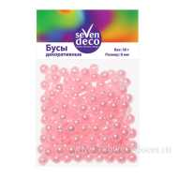 Нет Фото | 4606500359288 | Бусы (пластик), 8мм, 50г | Розовый | 1 | 72 | 60 | 78.00
38 | 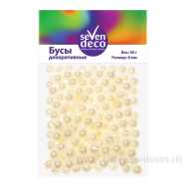 Нет Фото | 4606500359271 | Бусы (пластик), 8мм, 50г | Кремовый | 1 | 72 | 303 | 78.00
39 | Нет Фото | 4606500380473 | Ветки декоративные (cane cone), 6шт, H62-65см | Белый | 1 | 80 | 413 | 81.00
40 | 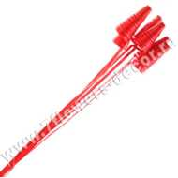 Нет Фото | 4606500380480 | Ветки декоративные (cane cone), 6шт, H62-65см | Красный | 1 | 80 | 365 | 81.00
41 | 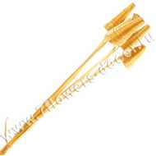 Нет Фото | 4606500380510 | Ветки декоративные (cane cone), 6шт, H62-65см | жёлтый | 1 | 80 | 586 | 81.00
42 | 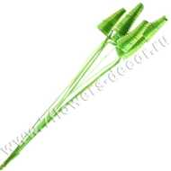 Нет Фото | 4606500380497 | Ветки декоративные (cane cone), 6шт, H62-65см | Зеленый | 1 | 80 | 486 | 81.00
43 | 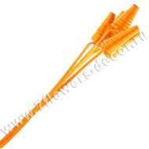 Нет Фото | 4606500062294 | Ветки декоративные (cane cone), 6шт. H62-65см | Оранжевый | 1 | 80 | 352 | 81.00
44 | 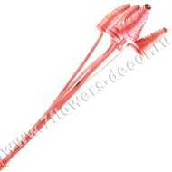 Нет Фото | 4606500062300 | Ветки декоративные (cane cone), 6шт. H62-65см | Розовый | 1 | 80 | 272 | 81.00
45 | 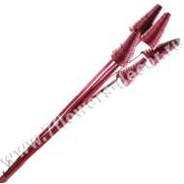 Нет Фото | 4606500173013 | Ветки декоративные (cane cone), 6шт. H62-65см | Сливовый | 1 | 80 | 178 | 81.00
46 | 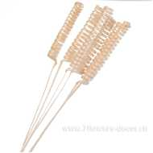 Нет Фото | 4606500063017 | Ветки декоративные (curly cone), 6шт. | Отбеленный | 1 | 64 | 447 | 81.00
47 | 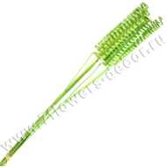 Нет Фото | 4606500063055 | Ветки декоративные (curly cone), 6шт. | Зеленый | 1 | 64 | 491 | 81.00
48 | 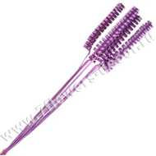 Нет Фото | 4606500173037 | Ветки декоративные (curly cone), 6шт. | Сиреневый | 1 | 64 | 427 | 81.00
49 | 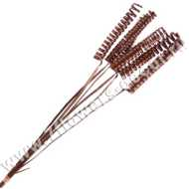 Нет Фото | 4606500063062 | Ветки декоративные (curly cone), 6шт. | Коричневый | 1 | 64 | 351 | 81.00
50 | 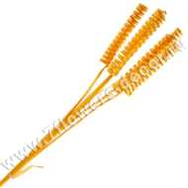 Нет Фото | 4606500063024 | Ветки декоративные (curly cone), 6шт. | жёлтый | 1 | 64 | 357 | 81.00
51 | 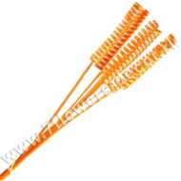 Нет Фото | 4606500063031 | Ветки декоративные (curly cone), 6шт. | Оранжевый | 1 | 64 | 358 | 81.00
52 | Нет Фото | 4606500063048 | Ветки декоративные (curly cone), 6шт. | Красный | 1 | 64 | 703 | 81.00
53 | Нет Фото | 4606500388639 | Ветки декоративные (dried flower), 100см | Коричневый | 1 | 24 | 25 | 254.00
54 | Нет Фото | 4606500388660 | Ветки декоративные (kuwa), 3шт, Н150см | Белый | 1 | 60 | 529 | 189.00
55 | Нет Фото | 4606500388653 | Ветки декоративные (kuwa), 3шт, Н150см | Натуральный | 1 | 60 | 417 | 189.00
56 | Нет Фото | 4606500388646 | Ветки декоративные (kuwa), 3шт, Н150см | Коричневый | 1 | 60 | 409 | 189.00
57 | Нет Фото | 4606500388707 | Ветки декоративные (kuwa), 6шт, Н70-80см | жёлтый | 1 | 48 | 174 | 216.00
58 | Нет Фото | 4606500388714 | Ветки декоративные (kuwa), 6шт, Н70-80см | Коричневый | 1 | 48 | 171 | 216.00
59 | Нет Фото | 4606500388691 | Ветки декоративные (kuwa), 6шт, Н70-80см | Зеленый | 1 | 48 | 95 | 216.00
60 | Нет Фото | 4606500388677 | Ветки декоративные (kuwa), 6шт, Н70-80см | Белый | 1 | 48 | 427 | 216.00
61 | Нет Фото | 4606500388684 | Ветки декоративные (kuwa), 6шт, Н70-80см | Красный | 1 | 48 | 178 | 216.00
62 | Нет Фото | 4606500388738 | Ветки декоративные (mitsumata), 12шт, H45-60см | Красный | 1 | 48 | 150 | 301.00
63 | Нет Фото | 4606500388721 | Ветки декоративные (mitsumata), 12шт, H45-60см | Белый | 1 | 48 | 212 | 301.00
64 | Нет Фото | 4606500323807 | Ветки декоративные (mitsumata), 3шт, H90-115см | Отбеленный | 1 | 80 | 314 | 222.00
65 | Нет Фото | 4606500323777 | Ветки декоративные (mitsumata), 3шт, H90-115см | Красный | 1 | 80 | 112 | 222.00
66 | Нет Фото | 4606500323784 | Ветки декоративные (mitsumata), 3шт, H90-115см | Зеленый | 1 | 80 | 23 | 222.00
67 | Нет Фото | 4606500323791 | Ветки декоративные (mitsumata), 3шт, H90-115см | Коричневый | 1 | 80 | 41 | 222.00
68 | Нет Фото | 4606500323869 | Ветки декоративные (ting ting), 120шт, D20xH40см | Розовый | 1 | 24 | 250 | 261.00
69 | Нет Фото | 4606500323838 | Ветки декоративные (ting ting), 120шт, D20xH40см | Коричневый | 1 | 24 | 179 | 261.00
70 | Нет Фото | 4606500323845 | Ветки декоративные (ting ting), 120шт, D20xH40см | Оранжевый | 1 | 24 | 204 | 261.00
71 | Нет Фото | 4606500323821 | Ветки декоративные (ting ting), 120шт, D20xH40см | Отбеленный | 1 | 24 | 10 | 237.00
72 | Нет Фото | 4606500323883 | Ветки декоративные (ting ting), 120шт, D20xH40см | Красный | 1 | 24 | 187 | 261.00
73 | Нет Фото | 4606500323876 | Ветки декоративные (ting ting), 120шт, D20xH40см | Голубой | 1 | 24 | 199 | 261.00
74 | Нет Фото | 4606500323852 | Ветки декоративные (ting ting), 120шт, D20xH40см | Зеленый | 1 | 24 | 196 | 261.00
75 | Нет Фото | 4606500357765 | Ветки декоративные (ting ting), 120шт, D20xH40см | Черный-белый | 1 | 24 | 35 | 261.00
76 | Нет Фото | 4606500063093 | Ветки декоративные (triple cane cone), 3шт. | жёлтый | 1 | 48 | 98 | 154.00
77 | Нет Фото | 4606500063116 | Ветки декоративные (triple cane cone), 3шт. | Красный | 1 | 48 | 63 | 154.00
78 | Нет Фото | 4606500063123 | Ветки декоративные (triple cane cone), 3шт. | Зеленый | 1 | 48 | 116 | 154.00
79 | Нет Фото | 4606500063086 | Ветки декоративные (triple cane cone), 3шт. | Отбеленный | 1 | 48 | 199 | 154.00
80 | Нет Фото | 4606500063130 | Ветки декоративные (triple cane cone), 3шт. | Коричневый | 1 | 48 | 122 | 154.00
81 | Нет Фото | 4606500388745 | Ветки декоративные (бамбук), 3шт, Н100хD2-3см | Натуральный | 1 | 32 | 180 | 197.00
82 | Нет Фото | 4606500388752 | Ветки декоративные (бамбук), 3шт., 60см | Зеленый | 1 | 72 | 89 | 144.00
83 | Нет Фото | 4606500388769 | Ветки декоративные (бамбук), 3шт., 60см | Белый | 1 | 72 | 100 | 144.00
84 | Нет Фото | 4606500388783 | Ветки декоративные (ива), 180-200см | Зеленый | 1 | 54 | 171 | 271.00
85 | Нет Фото | 4606500323937 | Ветки декоративные (ива), 30шт., 130см | Оранжевый | 1 | 48 | 96 | 199.00
86 | Нет Фото | 4606500323951 | Ветки декоративные (ива), 30шт., 130см | Зеленый | 1 | 48 | 174 | 199.00
87 | Нет Фото | 4606500323968 | Ветки декоративные (ива), 30шт., 130см | Коричневый | 1 | 48 | 114 | 199.00
88 | Нет Фото | 4606500323944 | Ветки декоративные (ива), 30шт., 130см | Красный | 1 | 48 | 128 | 199.00
89 | Нет Фото | 4606500323920 | Ветки декоративные (ива), 30шт., 130см | жёлтый | 1 | 48 | 110 | 199.00
90 | Нет Фото | 4606500323975 | Ветки декоративные (ива), 30шт., 130см | Отбеленный | 1 | 48 | 224 | 199.00
91 | Нет Фото | 4606500323982 | Ветки декоративные (ива), 30шт., 130см | Сиреневый | 1 | 48 | 155 | 199.00
92 | Нет Фото | 4606500324026 | Ветки декоративные (ива), 30шт., 60см | Желтый | 1 | 50 | 193 | 111.00
93 | Нет Фото | 4606500323999 | Ветки декоративные (ива), 30шт., 60см | Зеленый | 1 | 50 | 308 | 111.00
94 | Нет Фото | 4606500324019 | Ветки декоративные (ива), 30шт., 60см | Оранжевый | 1 | 50 | 212 | 111.00
95 | Нет Фото | 4606500324002 | Ветки декоративные (ива), 30шт., 60см | Белый | 1 | 50 | 481 | 111.00
96 | Нет Фото | 4606500355570 | Ветки декоративные (лагурус), 40г | Натуральный | 1 | 50 | 320 | 105.00
97 | Нет Фото | 4606500324088 | Ветки декоративные (ротанг), 350г, Н70см | Розовый | 1 | 34 | 22 | 246.00
98 | Нет Фото | 4606500324057 | Ветки декоративные (ротанг), 350г, Н70см | Коричневый | 1 | 34 | 83 | 246.00
99 | Нет Фото | 4606500324033 | Ветки декоративные (ротанг), 350г, Н70см | Зеленый | 1 | 34 | 126 | 246.00
100 | Нет Фото | 4606500324040 | Ветки декоративные (ротанг), 350г, Н70см | Голубой | 1 | 34 | 18 | 246.00
101 | Нет Фото | 4606500324064 | Ветки декоративные (ротанг), 350г, Н70см | Красный | 1 | 34 | 176 | 246.00
102 | Нет Фото | 4606500324071 | Ветки декоративные (ротанг), 350г, Н70см | Оранжевый | 1 | 34 | 103 | 246.00
103 | Нет Фото | 4606500388790 | Ветки декоративные mini rose (ива) | Красный | 1 | 40 | 117 | 278.00
104 | Нет Фото | 4606500388806 | Ветки декоративные twisted wood (ива) | Белый | 1 | 40 | 102 | 179.00
105 | Нет Фото | 4606500388813 | Ветки декоративные twisted wood (ива) | Зеленый | 1 | 40 | 23 | 179.00
106 | Нет Фото | 4606500062973 | Ветки декоративные в мотке (ротанг), 100гр, D1,5мм | Розовый | 1 | 80 | 72 | 200.00
107 | Нет Фото | 4606500062966 | Ветки декоративные в мотке (ротанг), 100гр, D1,5мм | Красный | 1 | 80 | 118 | 200.00
108 | Нет Фото | 4606500173020 | Ветки декоративные в мотке (ротанг), 100гр, D1,5мм | Светло-сиреневый | 1 | 80 | 144 | 200.00
109 | Нет Фото | 4606500062980 | Ветки декоративные в мотке (ротанг), 100гр, D1,5мм | Зеленый | 1 | 80 | 201 | 200.00
110 | Нет Фото | 4606500062959 | Ветки декоративные в мотке (ротанг), 100гр, D1,5мм | Оранжевый | 1 | 80 | 160 | 200.00
111 | Нет Фото | 4606500062997 | Ветки декоративные в мотке (ротанг), 100гр, D1,5мм | Коричневый | 1 | 80 | 195 | 200.00
112 | Нет Фото | 4606500110971 | Ветки декоративные в мотке (ротанг), 100гр, D1,5мм | Отбеленный | 1 | 80 | 208 | 200.00
113 | Нет Фото | 4606500062942 | Ветки декоративные в мотке (ротанг), 100гр, D1,5мм | жёлтый | 1 | 80 | 222 | 200.00
114 | Нет Фото | 5500001399653 | Ветки декоративные микс (snake grass), 300г, H63-68см | Зеленый | 1 | 48 | 79 | 454.00
115 | Нет Фото | 5500001399648 | Ветки декоративные микс (snake grass), 300г, H63-68см | Оранжевый | 1 | 48 | 91 | 454.00
...

